상품제안서
7치한지2단목단보석함 | 상품코드: F22455

 |  |  |  |  |  |  | 02-412-0044 | www.easy1.co.kr
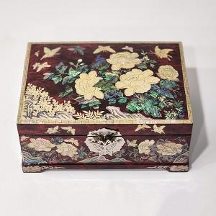

【상세/제작정보】

【인쇄/포장옵션】 | 실크, 100개미만 / 포장지포장

【공급단가】 | 수량 | 20~ | 50~ | 100~ | 300~ | 500~
*VAT별도 | 단가 | 75,600원 | 74,340원 | 72,450원 | 71,190원 | 69,300원

【상품 URL】 | https://easy1.co.kr:443/src/goods_detail.php?gdno=22455

